Basic
 | BÁO GIÁ |  |  | Số: 10210813/BG
 |  |  |  | Ngày: 27/4/2021
Kính gửi: Trung tâm Nghiên cứu và Chuyển giao Công nghệ
Người nhận: Mr. Nam

Cám ơn quý khách hàng đã quan tâm đến sản phẩm của chúng tôi
Chúng tôi xin trân trọng gửi đến quý khách hàng báo giá thiết bị như sau:
STT | Tên hàng hóa | SL | Đơn giá | Thành tiền
1 | Thiết bị phát bụi | 1 | 629,300,000 | 629,300,000
 | Nhà sản xuất: Palas
 | Model: BGR1000
 | Xuất xứ: Đức
 | Ứng dụng:
 | - Hiệu chuẩn các thiết bị đo bụi
 | - Công nghiệp ngành lọc bụi:
 | Xác định hiệu xuất tách lọc phân đoạn
 | Xác định tổng hiệu xuất tách lọc
 | Bụi lâu ngày
 | Phương tiện lọc bụi
 | Làm sạch chân không và lọc làm sạch chân không
 | Lọc bụi trong ô tô
 | Lọc trong các động cơ
 | - Kiểm tra hít thở
 | - Hạt đánh dấu cho LDA, PIV,..
 | - Phủ bề mặt
 | Lưu lượng: 0.5 – 5.0 m³/h
 | 0,04 - 430 g/h
 | Nồng độ bụi tối đa: 10 hạt/cm³
 | Cỡ bụi: 0,1 - 100µm
 | Cấp phát bụi: 5 - 700 mm/h
 | Áp suất khí nén: 4-8 bar
 | Đường kính ống chứa (Reservoir): 7, 10, 14, 20, 28mm
 | Chiều dài ống chứa: 70mm
 | Nắp phân tán (Dispersion cover): Loại A, loại B, loại C và loại D
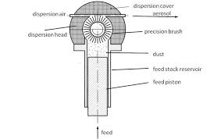
 | Kết nối ống ra:
 | - Đường kính trong ngoài Loại A: 5mm / 8mm
 | - Đường kính trong ngoài Loại B: 3,6mm / 6mm
 | - Đường kính trong ngoài Loại C/D: 2,6mm / 6mm
 | Lượng bụi trong ống chứa:
 | - Φ 7mm: 2,7g
 | - Φ 10mm: 5,5g
 | - Φ 14mm: 10,8g
 | - Φ 20mm: 22g
 | - Φ 28mm: 43g
 | Nguồn: 115-230V/50-60Hz
 | Trọng lượng: gần 19kg
 | Kích thước: 465 x 320 x 200 mm
 | Cung cấp bao gồm:
 | Máy phát bụi BGR1000
 | Nắp phân tán loại A
 | Ống chứa bụi 14mm
 | Chổi quét phát bụi bằng thép
 | Bụi chuẩn ISO 12103-1 A2
2 | Bộ chia 4 và chia loãng 1:10 | 1 | 298,700,000 | 298,700,000
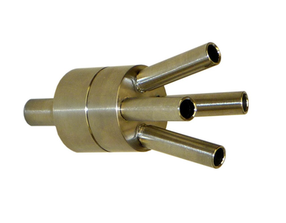
 | Nhà sản xuất: Palas
 | Model: VKL 10
 | Xuất xứ: Đức
 | Tỉ lệ pha loãng: 1:10
 | Kim hút đẳng tốc: 2-5 LPM / 15-37 LPM
 | Cỡ bụi: 20µm
 | Lưu lượng: 18 – 45 LPM (Khí sạch - Clean air)
 | 2 – 5 LPM (hút mẫu - suction)
 | Áp suất khí nén: 4-8 bar
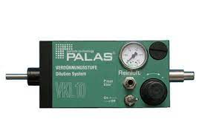
 | Nguồn: 115-230V/50-60Hz
 | Trọng lượng: gần 10kg
 | Kích thước: 500 x 230 x 150 mm
 | Cung cấp bao gồm: | 1
- | Đầu nối chia 1/4: 1 ngõ vào và 4 ngõ ra đồng nhất nhau | 1
- | Bộ pha loãng VKL 10 | 2
- | Kim ngõ ra 2-5 LPM | 2
 | Tổng cộng |  |  | 928,000,000
 | Giảm giá cho mục đích nghiên cứu, giáo dục (25%) |  |  | 232,000,000
 | Tổng giá |  |  | 696,000,000
 | VAT 10% |  |  | 69,600,000
 | Tổng cộng báo giá |  |  | 765,600,000

ĐIỀU KIỆN THƯƠNG MẠI:
 | 1. Giá báo trên là giá giao hàng tận nơi, hướng dẫn sử dụng thành thạo.
 | 2. Thanh toán: 50% ứng trước; 50% trước khi giao thiết bị.
 | 3. Thời gian giao hàng: trong vòng 06-08 tuần, sau khi nhận tạm ứng đợt 1.
 | 4. Bảo hành: 12 tháng theo tiêu chuẩn của nhà sản xuất.
 | 5. Hiệu lực báo giá: báo giá này có hiệu lực 60 ngày.

 | Công ty TNHH Công nghệ Digi
 | Huỳnh Văn Đấy (0919 666 735)
 | Email: hvday@digivn.com

Diagram
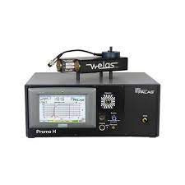
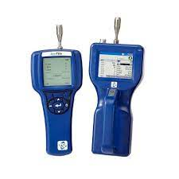
Aerosol generator
(RBG 1000 G)
Flow splitter and dilution system
(FS 4 + VKL 10)
Reference meter
(Promo 2000 HP)
Particle measurement devices

